実施前
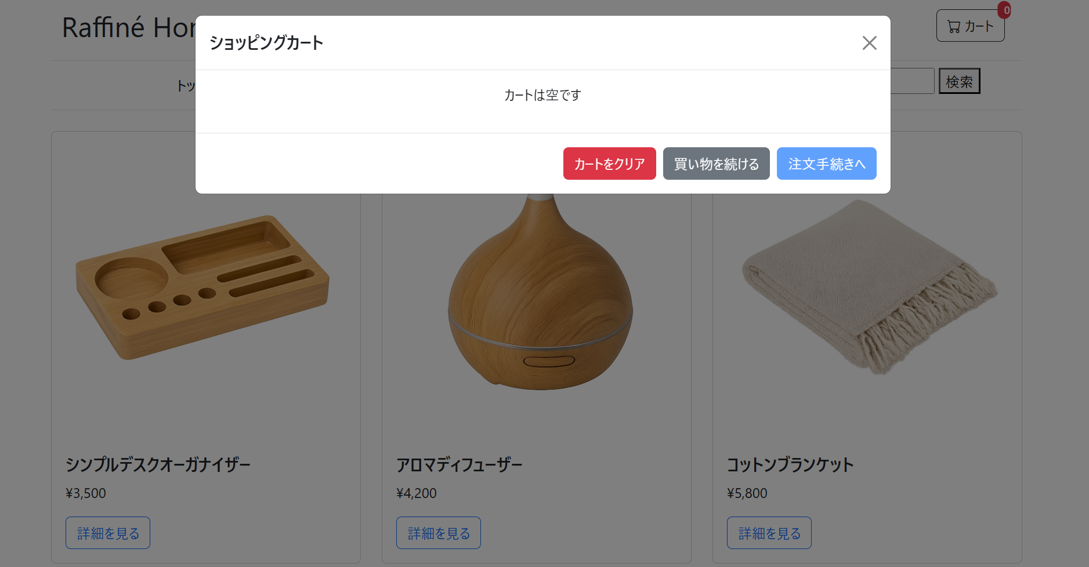

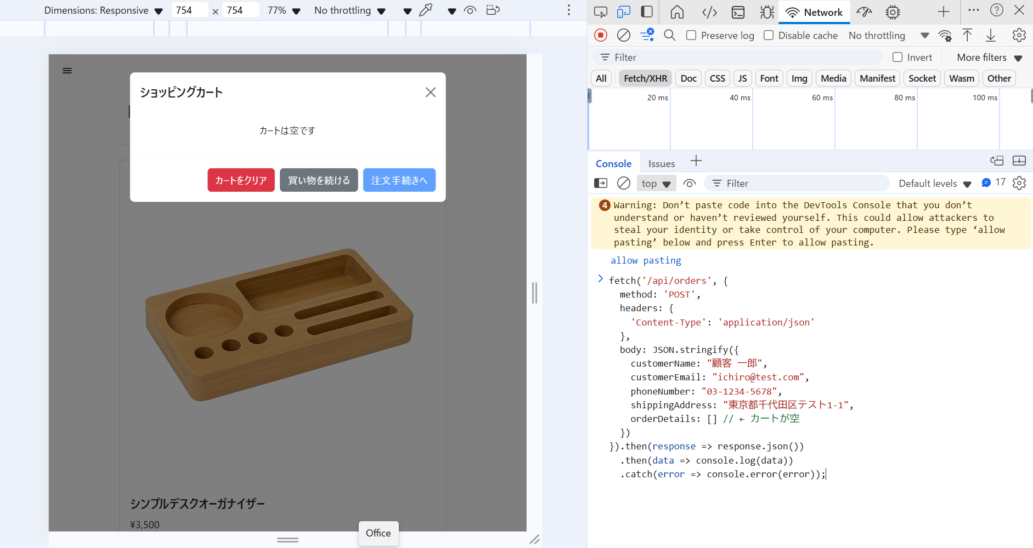

実施後
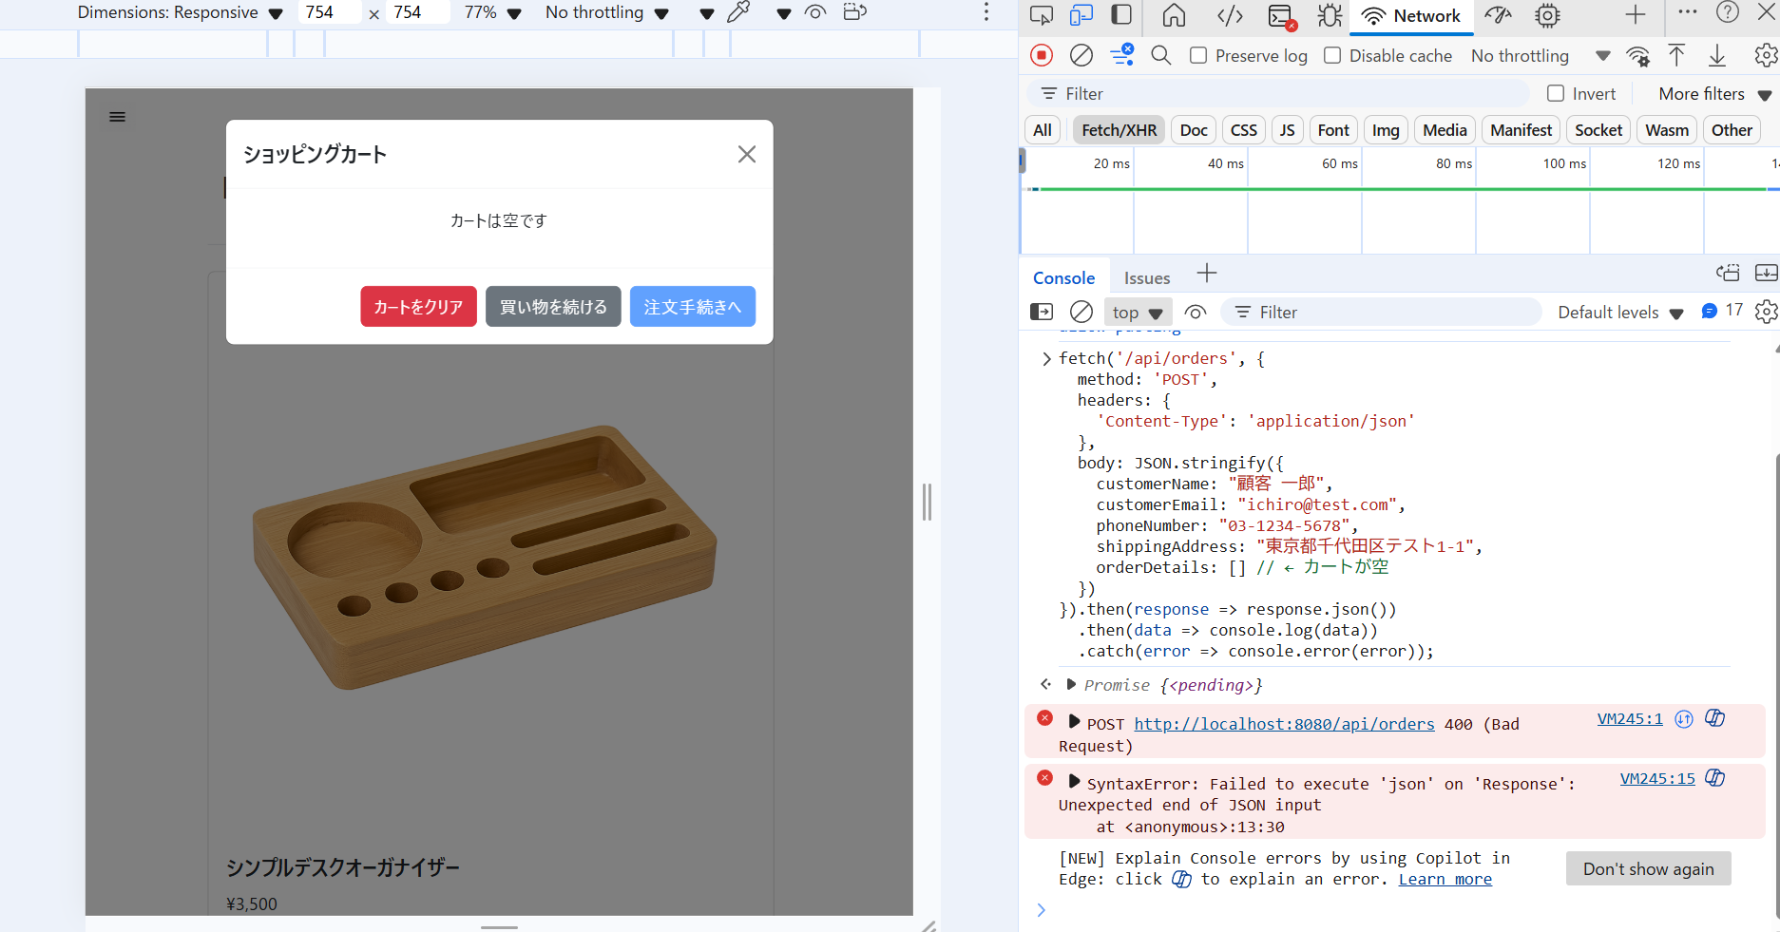
1. サーバー側 (OrderController) でカートが空であることが検知され、400 Bad Request が返ること。

